入力シート
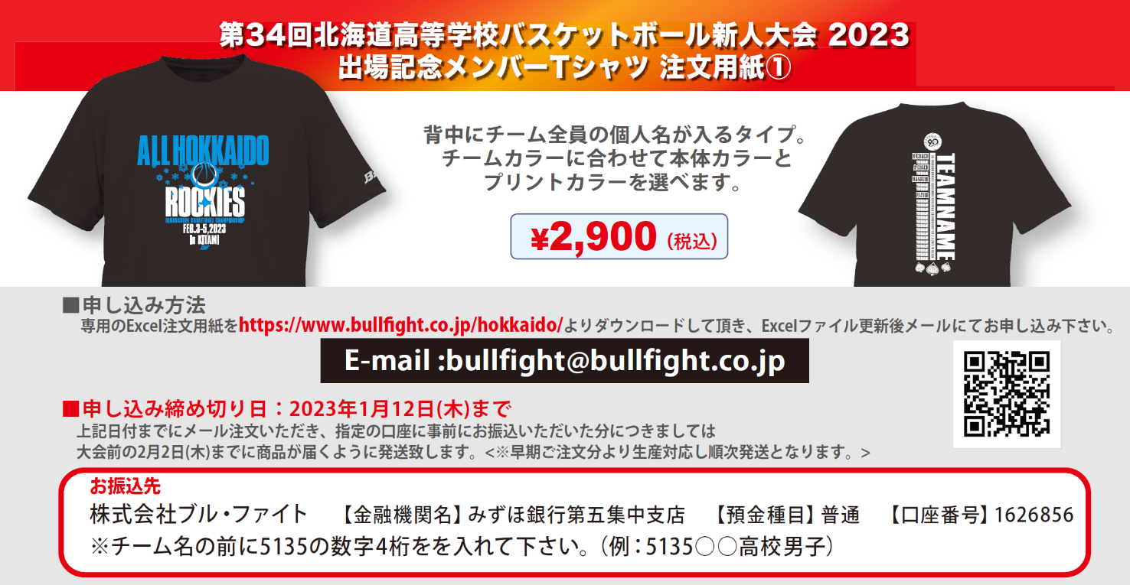

■STEP1 本体カラーを決める(ご希望の本体カラー1点に〇をご記入ください)

ﾎﾜｲﾄ | ﾈｲﾋﾞｰ | ﾚｯﾄﾞ |  | ﾌﾞﾗｯｸ |  | ﾛｲﾔﾙﾌﾞﾙｰ

■STEP2 プリントカラーを決める（ご希望のプリントカラーを下記カラーチャートから選択してください。）


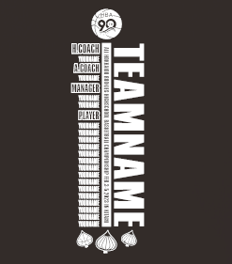
 |  |  |  |  | 全胸プリントカラー(2色選択)
 |  |  |  |  | (ｲﾒｰｼﾞ：26ｼｱﾝ） |  |  |  |  |  |  |  |  |  |  |  |  | 背中プリントカラー(1色選択)
 |  |  |  |  | ― |  |  |  |  |  |  |  |  |  |  |  |  | (ｲﾒｰｼﾞ：01ﾎﾜｲﾄ)
 |  |  |  |  |  |  |  |  |  |  |  |  |  |  |  |  |  | ―
 |  |  |  |  | (ｲﾒｰｼﾞ：01ﾎﾜｲﾄ）
 |  |  |  |  | ―

■STEP3 チーム名と個人名をアルファベットでご記入ください |  |  |  |  |  |  |  |  |  |  |  |  |  |  | ※PLAYER 名は左から→右方向へ順に詰めてご記入ください。
ﾁｰﾑ名ｽﾍﾟﾙ ﾃﾞｻﾞｲﾝに入れるﾁｰﾑ名をｱﾙﾌｧﾍﾞｯﾄでご記入ください。 |  |  |  |  |  |  |  |  | HEAD COACH |  |  |  | A.COACH |  |  |  | MANAGER |  | MANAGER

PLAYER

■お客様情報
チーム名 |  |  |  |  |  |  | 住所 〒 |  |  |  |  |  |  |  |  |  | TEL
 |  |  |  |  |  |  |  |  |  |  |  |  |  |  |  |  | 携帯
代表者名 （コーチ・保護者） |  |  |  |  |  |  |  |  |  |  |  |  |  |  |  |  | MAIL
 |  |  |  |  |  |  | 氏名
■ご注文内容 ※合計10枚以上からの受注となります。 H:ネックポイントからの着丈 W:胸囲 単位(cm)
サイズ |  | S |  | M |  | L |  | LL |  | 3L |  | 4L |  | 合計枚数 |  |  | 合計金額
サイズスペック |  | (H)65(W)51 |  | (H)67(W)53 |  | (H)69(W)55 |  | (H)71(W)57 |  | (H)73(W)59 |  | (H)75(W)61 |  | 0 |  |  | ¥0
枚数 |  | 0 |  | 0 |  | 0 |  | 0 |  | 0 |  | 0
 |  |  | 枚 |  | 枚 |  | 枚 |  | 枚 |  | 枚 |  | 枚 |  |  | 枚

